Hoja2
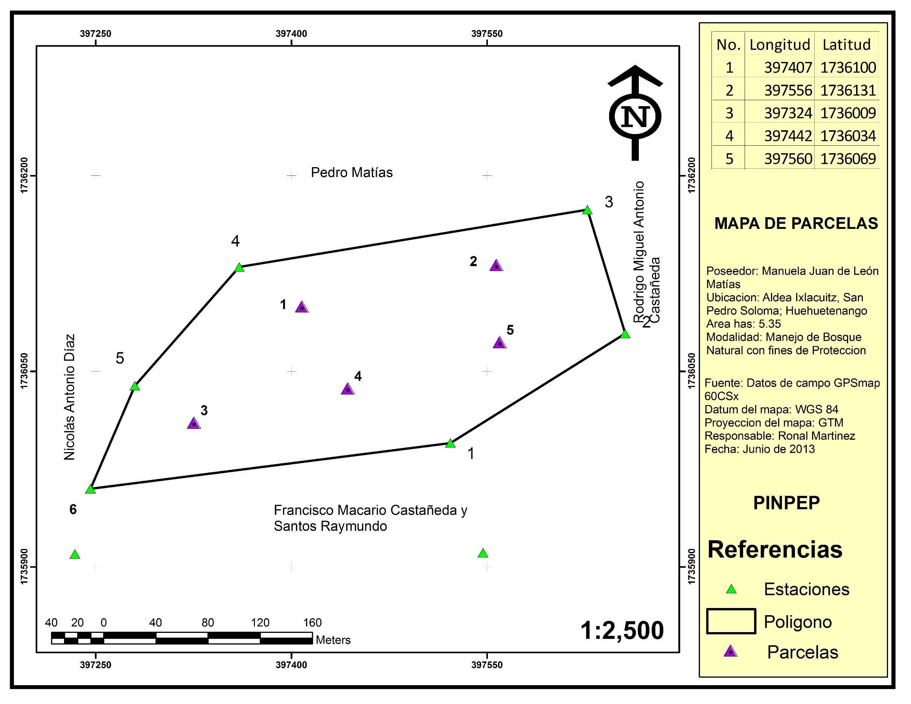
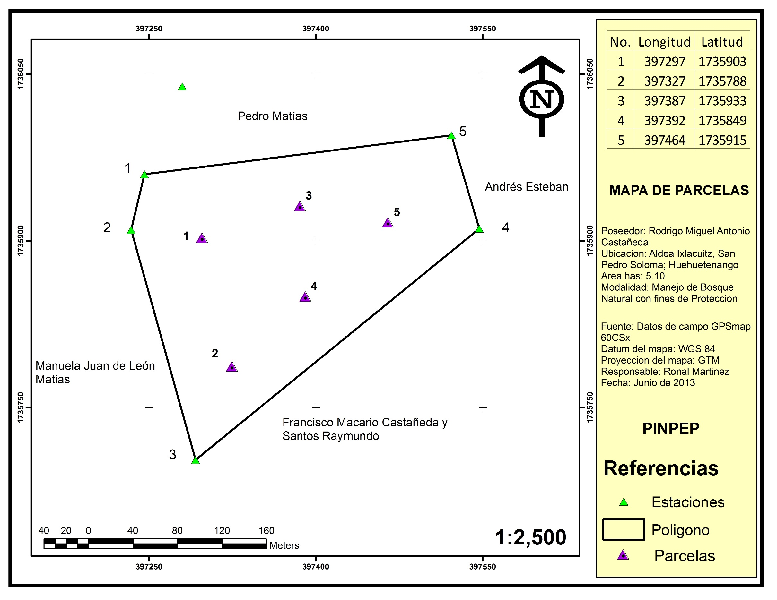
ORIGEN | REGENTE | BASE_DATOS | PARCELA | X | Y | AREA PARCELA | AREA TOTAL | FECHA | AÑO | MUNICIPIO | DEPARTAMENTO | PROPIETARIO | MODALIDAD
ASINFOR | RONAL MARTINEZ | BD2 | 1 | 397297 | 1735903 | 0.05 |  | 2013-06-01 |  | SAN PEDRO SOLOMA | HUEHUETENANGO | Rodrigo Miguel | PROTECCION
ASINFOR | RONAL MARTINEZ | BD2 | 2 | 397327 | 1735788 | 0.05 |  | 2013-06-01 |  | SAN PEDRO SOLOMA | HUEHUETENANGO | Rodrigo Miguel | PROTECCION
ASINFOR | RONAL MARTINEZ | BD2 | 3 | 397387 | 1735933 | 0.05 |  | 2013-06-01 |  | SAN PEDRO SOLOMA | HUEHUETENANGO | Rodrigo Miguel | PROTECCION
ASINFOR | RONAL MARTINEZ | BD2 | 4 | 397392 | 1735849 | 0.05 |  | 2013-06-01 |  | SAN PEDRO SOLOMA | HUEHUETENANGO | Rodrigo Miguel | PROTECCION
ASINFOR | RONAL MARTINEZ | BD2 | 5 | 397464 | 1735915 | 0.05 |  | 2013-06-01 |  | SAN PEDRO SOLOMA | HUEHUETENANGO | Rodrigo Miguel | PROTECCION
ASINFOR | RONAL MARTINEZ | BD2 | 1 | 397407 | 1736100 | 0.05 |  | 2013-06-01 |  | SAN PEDRO SOLOMA | HUEHUETENANGO | Manuela Juan | PROTECCION
ASINFOR | RONAL MARTINEZ | BD2 | 2 | 397556 | 1736131 | 0.05 |  | 2013-06-01 |  | SAN PEDRO SOLOMA | HUEHUETENANGO | Manuela Juan | PROTECCION
ASINFOR | RONAL MARTINEZ | BD2 | 3 | 397324 | 1736009 | 0.05 |  | 2013-06-01 |  | SAN PEDRO SOLOMA | HUEHUETENANGO | Manuela Juan | PROTECCION
ASINFOR | RONAL MARTINEZ | BD2 | 4 | 397442 | 1736034 | 0.05 |  | 2013-06-01 |  | SAN PEDRO SOLOMA | HUEHUETENANGO | Manuela Juan | PROTECCION
ASINFOR | RONAL MARTINEZ | BD2 | 5 | 397560 | 1736069 | 0.05 |  | 2013-06-01 |  | SAN PEDRO SOLOMA | HUEHUETENANGO | Manuela Juan | PROTECCION

